MVC
 |  |  |  |  |  | SELECT

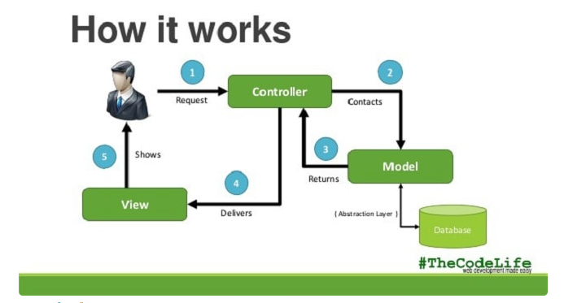
 |  | Action |  |  |  | WHERE
 |  |  |  |  |  | LOGIN ID

 | FORMBEAN |  | DATABEAN |  | inEntity
JSP |  | CONTROL |  | SERVICE |  | DAO | DB
 |  |  |  |  | OutEntity
 |  |  |  |  | 名前 | P
 |  | Method１
 |  | Method２ |  |  |  | DAO.java
 |  | Method３ |  | Method１
 |  |  |  | ｛
 |  |  |  | DAO1
 |  |  |  | ｝

 |  |  |  | Method2
 |  |  |  | ｛ |  | DAO2.java
 |  |  |  | DAO2
 |  |  |  | ｝

